組織図
IT企業 Z社
概要：システムソリューションの提案、構築、保守
拠点：東京本社、東京システムセンター、北海道支社、仙台支社、名古屋支社、大阪支社、福岡支社
社員数：全社 3000名程度 ※上場企業

 |  |  |  |  |  |  | Z社 社長

 |  | 人事総務部長X | 人事総務部 | 経理部 | … |  | 東京本社 | （1000名） |  |  | システムセンター |  | 北海道支社 | 仙台支社 | 名古屋支社 | 大阪支社 | 福岡支社
 |  |  | （20名） |  |  |  | （1000名） |  |  |  | （1500名）
 |  |  |  |  |  |  |  |  |  |  |  |  | （40名） | （40名） | （100名） | （100名） | （80名）

 | 総務課 |  | 人事課 |  |  | 企画管理部 | 営業部 |  | 技術部 | 企画管理部 | システム部
 |  |  | 人事課長Y |  |  | （健康管理室） |  |  |  | （健康管理室）

※場所
東京本社：東京都港区
東京システムセンター：東京都武蔵野市
W社向けプロジェクトメンバは、
システムセンターのシステムエリアに専用の部屋を設けて
仕事をしている
※場所
東京本社：東京都港区
東京システムセンター：東京都武蔵野市
W社向けプロジェクトメンバは、
システムセンターのシステムエリアに専用の部屋を設けて
仕事をしている
※場所
東京本社：東京都港区
東京システムセンター：東京都武蔵野市
W社向けプロジェクトメンバは、
システムセンターのシステムエリアに専用の部屋を設けて
仕事をしている

組織図の人数にAさんは含まれる
 |  |  |  |  |  |  |  |  |  |  | システム部

 |  |  |  |  |  |  |  |  |  | システム1課 | システム2課 | … | インフラ | ネットワーク
 |  |  |  |  |  |  |  |  |  | （15名） | （10名） |  | （20名） | （30名）
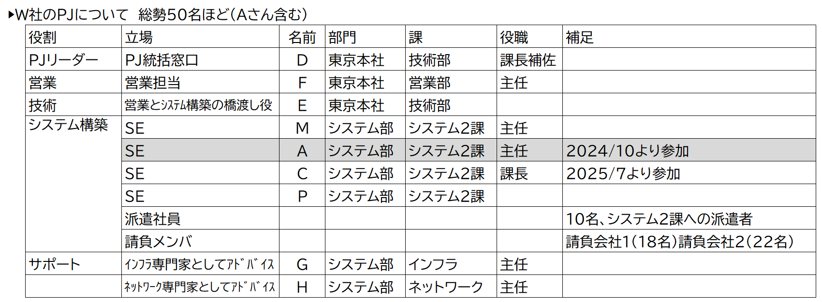

 |  |  |  |  |  |  |  |  |  |  | W社向けプロジェクト
 |  |  |  |  |  |  |  |  |  |  | （50名…プロパー社員9名、派遣社員10名、請負会社40名）
 |  |  |  |  |  |  |  |  |  |  | ※プロパー社員9名は、営業1名、技術2名、システム２課4名、
 |  |  |  |  |  |  |  |  |  |  | インフラ1名、ネットワーク1名

対象人数構成
▶システム部 | ▶W社のPJについて 総勢50名ほど（Aさん含む）
 |  | 役割 | 立場 | 名前 | 部門 | 課 | 役職 | 補足
 |  | PJリーダー | PJ統括窓口 | D | 東京本社 | 技術部 | 課長補佐
 |  | 営業 | 営業担当 | F | 東京本社 | 営業部 | 主任
 |  | 技術 | 営業とｼｽﾃﾑ構築の橋渡し役 | E | 東京本社 | 技術部
 |  | システム構築 | SE | M | システム部 | システム2課 | 主任
 |  | システム構築 | SE | A | システム部 | システム2課 | 主任 | 2024/10より参加
 |  | システム構築 | SE | C | システム部 | システム2課 | 課長 | 2025/7より参加
 |  | システム構築 | SE | P | システム部 | システム2課
 |  | システム構築 | 派遣社員 |  |  |  |  | 10名、システム2課への派遣者
 |  | システム構築 | 請負メンバ |  |  |  |  | 請負会社1（18名）請負会社２（22名）
 |  | サポート | ｲﾝﾌﾗ専門家としてｱﾄﾞﾊﾞｲｽ | G | システム部 | インフラ | 主任
 |  | サポート | ﾈｯﾄﾜｰｸ専門家としてｱﾄﾞﾊﾞｲｽ | H | システム部 | ネットワーク | 主任
 |  | *上記は「組織図」シートと同じ

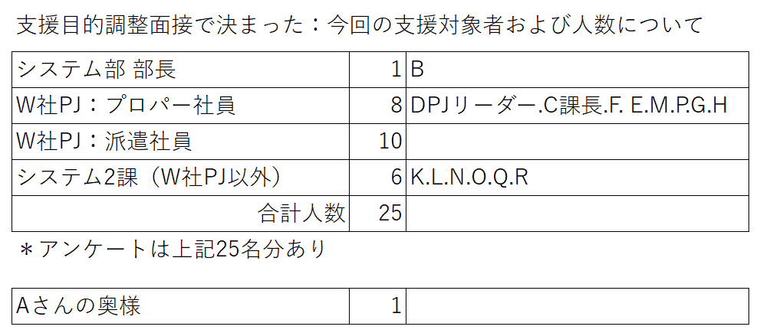

＊Aさんが今回お亡くなりになった方
＊第２課は 課長、Aさんを含めて 合計１０名

W社向けプロジェクト詳細（指導者、CL役に配布）
W社向けプロジェクト（PJ）詳細
▶PJ概要
 | 2024/4月からスタート。W社の基幹システムの納入。
 | W社の業務フローが複雑。加えて、現在のシステムの仕様が不透明であり、システム概要を決めることが非常に難しかった。
 | 加えて、W社担当（複数名）から無理な要望が非常に多く、その対応によって工程の遅れや、後戻りが多数発生。

▶W社のPJについて 総勢50名ほど（Aさん含む）
 | 役割 | 立場 | 名前 | 部門 | 課 | 役職 | 補足
 | PJリーダー | PJ統括窓口 | D | 東京本社 | 技術部 | 課長補佐
 | 営業 | 営業担当 | F | 東京本社 | 営業部 | 主任
 | 技術 | 営業とｼｽﾃﾑ構築の橋渡し役 | E | 東京本社 | 技術部
 | システム構築 | SE | M | システム部 | システム2課 | 主任
 | システム構築 | SE | A | システム部 | システム2課 | 主任 | 2024/10より参加
 | システム構築 | SE | C | システム部 | システム2課 | 課長 | 2025/7より参加
 | システム構築 | SE | P | システム部 | システム2課
 | システム構築 | 派遣社員 |  |  |  |  | 10名、システム2課への派遣者
 | システム構築 | 請負メンバ |  |  |  |  | 請負会社1（18名）請負会社２（22名）
 | サポート | ｲﾝﾌﾗ専門家としてｱﾄﾞﾊﾞｲｽ | G | システム部 | インフラ | 主任
 | サポート | ﾈｯﾄﾜｰｸ専門家としてｱﾄﾞﾊﾞｲｽ | H | システム部 | ネットワーク | 主任
 | *上記は「組織図」／「対象人数構成」シートと同じ
▶スケジュール
 | 予定 | 工程 | 実際の工程（遅れ）
 | 2024/4月 | PJ開始、要件定義
 | 2025/7月 | 設計 | 2025/10月
 | 2025/10月 | システム構築 | 2025/12月（設計と並行して着手）
 |  | テスト
 | 2025/7月 | 客先運用テスト開始 | 2025/10月に変更
 | 2026/1月 | 本稼働 | 2026/3月に変更

▶PJ室のレイアウト
 | 東京システムセンター内にPJ専用エリアにPJルーム（個室、セキュリティー管理あり）を設置
 | ※プロパー社員は、別に部門のエリア（座席）があるが、PJルームに直行することがほとんど
請負会社１エリア
M
P
A
C
派遣社員

打ち合わせコーナー

請負会社２エリア

